Testfälle AP3
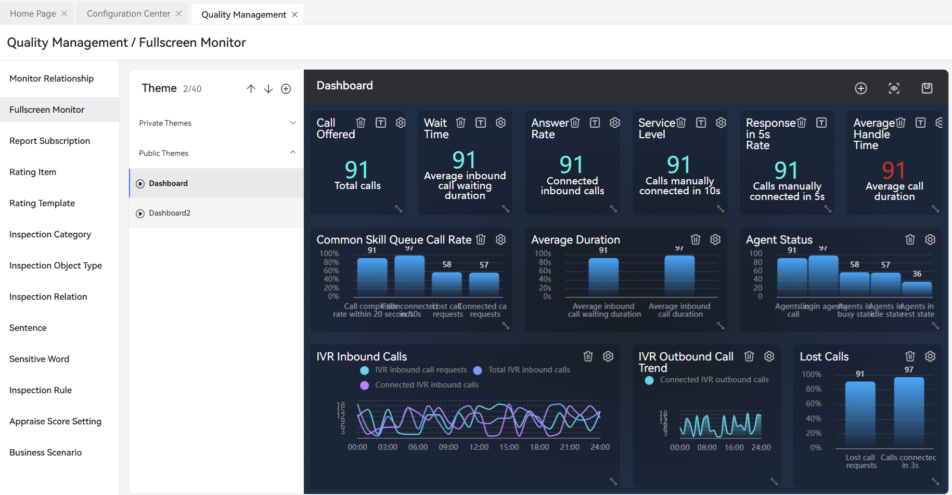
Nr. | Testfallbeschreibung | Eingaben | Erwartetes Ergebnis | Testergebnis | Status | Prio | Bewertung | Ergebnis | Testfall praktisch druchgeführt | Testfall nicht praktisch durchgeführt | Kommentar | Requirements
1. | Service wird angerufen - VQT Statistik (FI Tagesübersicht) | Anruf wird zunächst nicht angenommen | Statistiken "eingegangener Anruf" und "Wartende" erhöhen sich um eins | ja |  | 5
 |  | Anruf wird angenommen | Statistiken "eingegangener Anruf" und "angenommener Anruf" erhöhen sich um eins | ja |  | 5
 |  | Anrufer bricht Anruf ab | Statistiken "eingegangener Anruf" und "abgebrochener Anruf" erhöhen sich um eins | ja |  | 5
 |  | Anruf wird final nicht angenommen | Statistiken "eingegangener Anruf" und "Überlauf" erhöhen sich um eins | ja - timeout statistik |  | 5
 |  | Anruf kommt nicht ins Wartefeld (Wartefeld voll) | Statistiken "eingegangener Anruf" und "Überlast" erhöhen sich um eins | ja - overflow Statistik |  | 5
 |  | Anruf wird weitergeleitet | Statistiken "eingegangener Anruf" und "Forward" erhöhen sich um eins | ja - der Mechanismus ist ein anderer weitergeleitete anrufe werden separat gezählt |  | 5
 |  | Anruf wird bearbeitet - Gespräch | Statistik "Ø Gesprächszeit" wird ermittelt und angezeigt [mm:ss] | ja |  | 5
 |  | Anruf wird bearbeitet - Nachbearbeitung | Statistik "Ø Nachbearbeitungszeit" wird ermittelt und angezeigt [mm:ss] | ja - heißt Arrange Time |  | 5
 |  | Anruf wird bearbeitet - Ø Bearbeitungszeit | Statistik "AHT" wird ermittelt und angezeigt [mm:ss] | müsste aus beiden Statistiken erstellt werden - Echtzeitmonitoring müsste geprüft werden |  | 5
2. | Service wird angerufen - Agentenstatistik (Agent KPI) | Agent nimmt Anruf an | Statistik "Beantwortete Anrufe" erhöht sich um eins | ja |  | 5
 |  | Anruf ruft an | Statistik "Outbound Anrufe" erhöht sich um eins | ja |  | 5
 |  | Agent telefoniert und legt auf | Statistik "Ø Gesprächszeit" wird angezeigt [mm:ss] | ja |  | 5
 |  | Agent stellt sich wieder frei (bereit für nächsten Anruf) | Statistik "Ø Nachbearbeitungszeit" wird angezeigt [mm:ss] | ja |  | 5
 |  | Agent telefoniert, legt auf und stellt sich erneut frei | Statistik "AHT" wird angezeigt [mm:ss] | muss erstellt werden |  | 5
 |  | Anruf kommt nicht ins Wartefeld | Statistiken "eingegangener Anruf" und "Überlast" erhöhen sich um eins |  |  | 5
 |  | Anruf wird weitergeleitet | Statistiken "eingegangener Anruf" und "Forward" erhöhen sich um eins |  |  | 5
3 | Status - Agentenstatistik - Allgemein (Agentengruppen) | Agent ist in der ISP angemeldet | Statistik "angemeldet" erhöht sich um eins | ja |  | 5
 |  | Agent wartet auf einen Anruf | Statistik "bereit" erhöht sich um eins | ja |  | 5
 |  | Agent telefoniert Inbound | Statistik "Inbound" erhöht sich um eins | ja |  | 5
 |  | Agent ist in Pause | Statistik "Nicht bereit" erhöht sich um eins | ja |  | 5
 |  | Agent ist in Nachbearbeitung | Statistik "Nachbearbeitung" erhöht sich um eins | ja |  | 5
 |  | Agent konsultiert | Statistik "Consult" erhöht sich um eins | muss geprüft werden |  | 5
 |  | Agent telefoniert Outbound | Statistik "Outbound" erhöht sich um eins | ja |  | 5
 |  | Agent hält den Anruf | Statistik "halten" erhöht sich um eins | ja |  | 5
 |  | Agent ruft an | Statistik "Dialing" erhöht sich um eins | ja |  | 5
 |  | Agent telefoniert intern | Statistik "intern erhöht sich um eins | prüfen |  | 5
4 | Status - Agentenstatistik - Speziell (Aktive Agenten) | wie Nr. 3 - hier mit Klarnamen der Agenten und Statuszeit |  |  |  | 5
 |  |  |  |  |  | 5
 |  |  |  |  |  | 5
 |  |  |  |  |  | 5
 |  |  |  |  |  | 5
 |  |  |  |  |  | 5
5 | Darstellungsformen | Gitter-/Tabellenanzeige | Anzeige mehrerer Statistiken für ein Objekt | s. Screenshot |  | 5
 |  | Ring-Anzeige | Prominente Anzeige statistischer Werte in einem Ring | s. Screenshot |  | 5
 |  | Listen-Anzeige | Anzeige mehrerer Statistiken untereinander | s. Screenshot |  | 5
 |  | KPI-Anzeige |  | s. Screenshot |  | 5
 |  | Linien-Anzeigt | Tagesverlaufskurven der Statistiken | s. Screenshot |  | 5
6 | Statistikwerte | Prüfung der vorgegebenen Statistiken auf Vollständigkeit und Abbildbarkeit |  | s. gelieferte Excel-Datei von Monte |  | 5
7 | Prüfung der Statistiken aus dem Routing-Test (AP 1) |  |  | Ergebisse sind sichtbar |  | 5
8 | Prüfung der Tabellenstruktur für das IDH & IDV | Prüfung, ob die Daten 15-minütig in der genannten Tabellenform als DB zur Verfügung gestellt werden. |  | s. gelieferte Excel-Datei von Monte |  | 5

